Halaman Judul
LAMPIRAN
KEPUTUSAN DEPUTI BIDANG KEUANGAN DAN MANAJEMEN RISIKO
NOMOR : | SK-6/DKU.MBU/10/2023
TENTANG: | PETUNJUK TEKNIS PROSES MANAJEMEN RISIKO DAN AGREGASI PADA TAKSONOMI RISIKO PORTOFOLIO BADAN USAHA MILIK NEGARA
TANGGAL : | 26 OKTOBER 2023

FORMAT PENYUSUNAN PERENCANAAN
MANAJEMEN RISIKO
BADAN USAHA MILIK NEGARA



KEMENTERIAN BUMN
JALAN MEDAN MERDEKA SELATAN NO.13 JAKARTA 10110

Heatmap
Kembali ke Daftar Isi

 | TINGKAT KEMUNGKINAN | Hampir Pasti Terjadi | 5 | Low to Moderate 7 |  | Moderate 12 | Moderate to High 17 | High 22 | High 25

8
5
3
 |  | Sangat Mungkin Terjadi | 4 | Low 4 |  | Low to Moderate 9 | Moderate 14 | Moderate to High 19 | High 24 | Skala probility | Skala dampak | Skala risiko
 |  |  |  |  |  |  |  |  |  | 1 | 1 | 1
 |  |  |  |  |  |  |  |  |  | 2 | 1 | 2
 |  |  |  |  |  |  |  |  |  | 3 | 1 | 3
 |  |  |  |  |  |  |  |  |  | 4 | 1 | 4
1
3
5
1
10
9
14
2
7
17
 |  | Bisa Terjadi | 3 | Low 3 |  | Low to Moderate 8 | Moderate 13 | Moderate to High 18 | High 23 | 5 | 1 | 7
 |  |  |  |  |  |  |  |  |  | 1 | 2 | 5
2
7
4
11
16
13
6
 |  |  |  |  |  |  |  |  |  | 2 | 2 | 6
 |  |  |  |  |  |  |  |  |  | 3 | 2 | 8
 |  |  |  |  |  |  |  |  |  | 4 | 2 | 9
4
8
9
14
 |  | Jarang Terjadi | 2 | Low 2 |  | Low to Moderate 6 | Low to Moderate 11 | Moderate to High 16 | High 21 | 5 | 2 | 12
 |  |  |  |  |  |  |  |  |  | 1 | 3 | 10
10
11
16
15
6
12
12
15
 |  |  |  |  |  |  |  |  |  | 2 | 3 | 11
 |  |  |  |  |  |  |  |  |  | 3 | 3 | 13
 |  |  |  |  |  |  |  |  |  | 4 | 3 | 14
 |  | Sangat Jarang Terjadi | 1 | Low 1 |  | Low 5 | Low to Moderate 10 | Moderate 15 | High 20 | 5 | 3 | 17
 |  |  |  |  |  |  |  |  |  | 1 | 4 | 15
17
13
 |  |  |  |  |  |  |  |  |  | 2 | 4 | 16
 |  |  |  |  |  |  |  |  |  | 3 | 4 | 18
 |  |  |  |  |  |  |  |  |  | 4 | 4 | 19
 |  |  |  | 1 |  | 2 | 3 | 4 | 5 | 5 | 4 | 22
 |  |  |  | Sangat Rendah |  | Rendah | Moderat | Tinggi | Sangat Tinggi | 1 | 5 | 20
 |  |  |  | TINGKAT DAMPAK |  |  |  |  |  | 2 | 5 | 21
 |  |  |  |  |  |  |  |  |  | 3 | 5 | 23
Level Risiko Inheren
 |  |  |  |  |  |  |  |  |  | 4 | 5 | 24
Level Risiko Residual
 |  |  |  |  |  |  |  |  |  | 5 | 5 | 25

 |  |  |  |  | 1

Data Perencanaan Keuangan
Kembali ke Daftar Isi
PETUNJUK PENGISIAN DATA PERENCANAAN KEUANGAN PADA SIM KBUMN MELALUI PLATFORM ANAPLAN

A. | Petunjuk Pengisian RKAP
 | 1 | Pada bagian homepage, tekan menu Home dan pilih Apps.
 | 2 | Buka Apps [PROD] KBUMN - Financial Reporting, Consolidation & Planning.
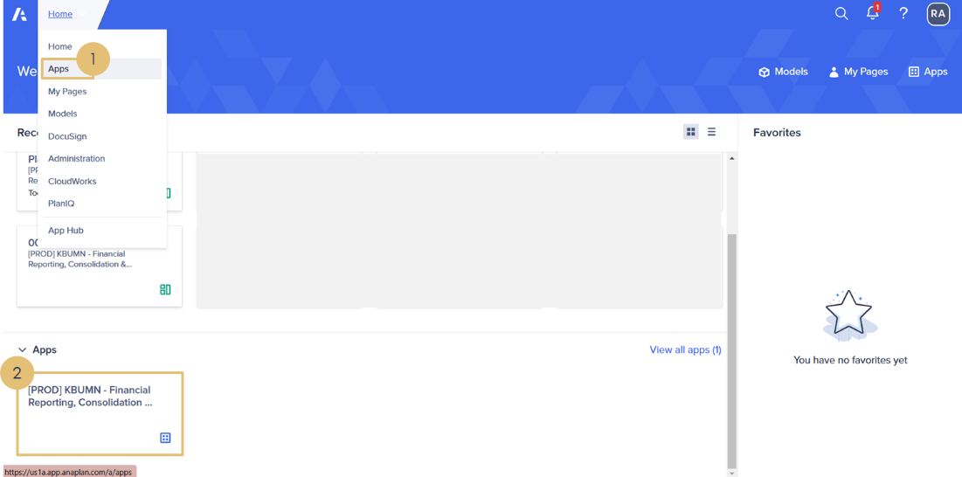

 | 3 | Pada tampilan Apps yang telah dibuka, pilih menu 20. Home – Financial Planning RKAP RJPP.
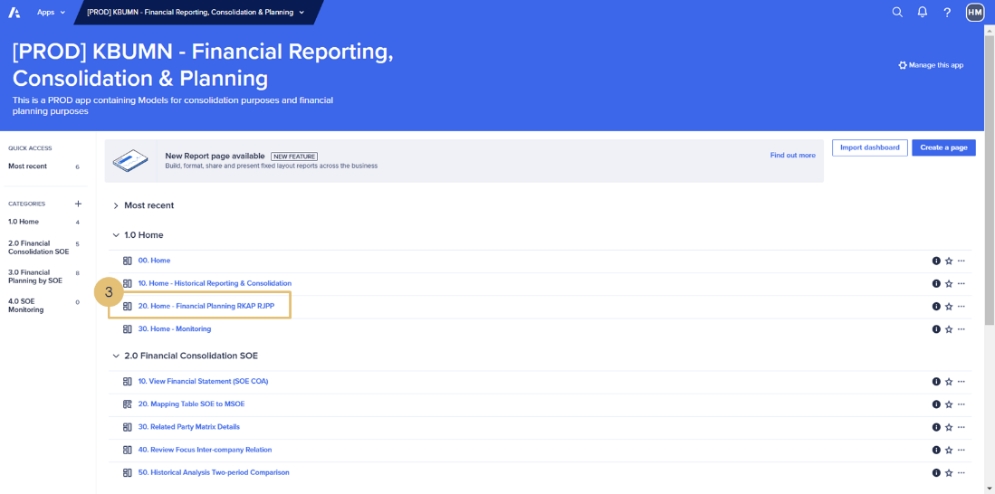

 | 4 | Pada tampilan Navigation Pane, pilih 10. Corporate Annual Planning and Budgeting.
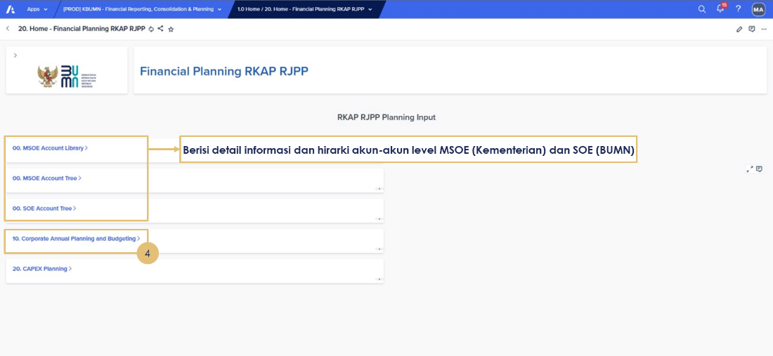

 | 5 | Isi data Posisi Keuangan Aset Lancar (IDR dalam Juta).
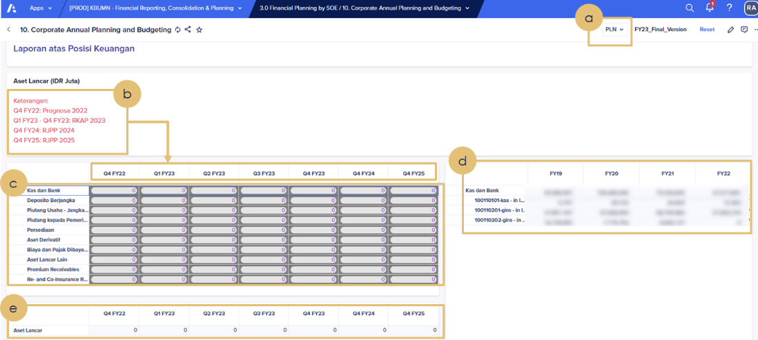

 |  | a | Pilih BUMN yang akan diinput.
 |  | b | Pastikan data keuangan yang diinput sesuai dengan periode posisi keuangan yang dimaksud.
 |  |  | Contoh: Q4 FY22: Prognosa 2022 (Jan-Des) Q1 FY23 – Q4 FY23: RKAP 2023 (YTD untuk setiap quarter) Q4 FY24: RJPP 2024 (Jan-Des) Q4 FY25: RJPP 2025 (Jan-Des)
 |  | c | Input data keuangan sesuai dengan akun MSOE dan periode keuangan yang dimaksud.
 |  | d | Menunjukkan data historis (jika kosong maka menunjukkan data historis dengan saldo 0/tidak ada).
 |  | e | Pastikan total Aset Lancar sesuai dengan yang diinput.

 | 6 | Isi data Posisi Keuangan Aset Lembaga Keuangan dan Investasi Surat Berharga (IDR dalam Juta).

 |  | a | Pastikan data keuangan yang diinput sesuai dengan periode posisi keuangan yang dimaksud.
 |  |  | Contoh: Q4 FY22: Prognosa 2022 (Jan-Des) Q1 FY23 – Q4 FY23: RKAP 2023 (YTD untuk setiap quarter) Q4 FY24: RJPP 2024 (Jan-Des) Q4 FY25: RJPP 2025 (Jan-Des)
 |  | b | Input data keuangan sesuai dengan akun MSOE dan periode keuangan yang dimaksud.
 |  | c | Menunjukkan data historis (jika kosong maka menunjukkan data historis dengan saldo 0/tidak ada).
 |  | d | Pastikan total Aset Lembaga Keuangan dan Investasi Surat Berharga sesuai dengan yang diinput.

 | 7 | Isi data Posisi Keuangan Aset Tidak Lancar (IDR dalam Juta).
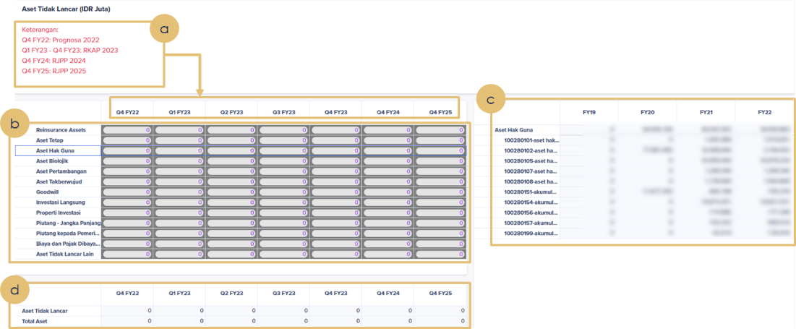

 |  | a | Pastikan data keuangan yang diinput sesuai dengan periode posisi keuangan yang dimaksud.
 |  |  | Contoh : Q4 FY22: Prognosa 2022 (Jan-Des) Q1 FY23 – Q4 FY23: RKAP 2023 (YTD untuk setiap quarter) Q4 FY24: RJPP 2024 (Jan-Des) Q4 FY25: RJPP 2025 (Jan-Des)
 |  | b | Input data keuangan sesuai dengan akun MSOE dan periode keuangan yang dimaksud.
 |  | c | Menunjukkan data historis (jika kosong maka menunjukkan data historis dengan saldo 0/tidak ada).
 |  | d | Pastikan total Aset Tidak Lancar dan Total Aset sesuai dengan yang diinput; Total Aset = Aset Lancar + Aset Lembaga Keuangan + Aset Tidak Lancar.

 | 8 | Isi data Posisi Keuangan Liabilitas Jangka Pendek (IDR dalam Juta).
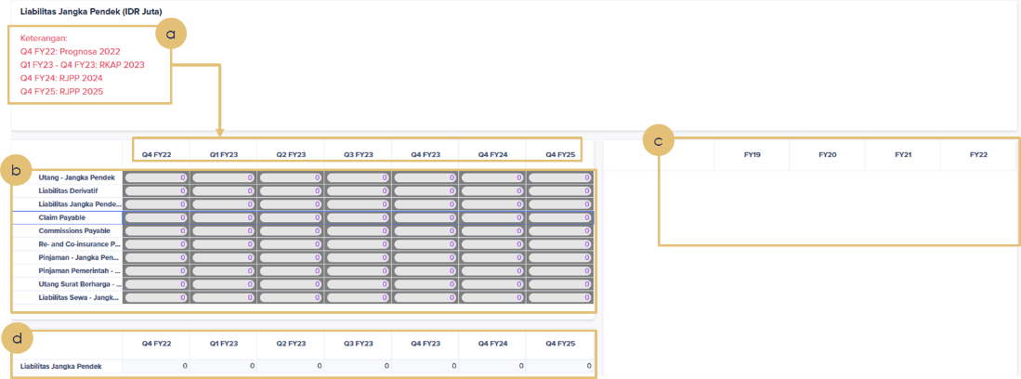

 |  | a. Pastikan data keuangan yang diinput sesuai dengan periode posisi keuangan yang dimaksud.
 |  |  | Contoh: Q4 FY22: Prognosa 2022 (Jan-Des) Q1 FY23 – Q4 FY23: RKAP 2023 (YTD untuk setiap quarter) Q4 FY24: RJPP 2024 (Jan-Des) Q4 FY25: RJPP 2025 (Jan-Des)
 |  | b. Input data keuangan sesuai dengan akun MSOE dan periode keuangan yang dimaksud.
 |  | c. Menunjukkan data historis (jika kosong maka menunjukkan data historis dengan saldo 0/tidak ada).
 |  | d. Pastikan total Liabilitas Jangka Pendek sesuai dengan yang diinput.

 | 9 | Isi data Posisi Keuangan Liabilitas Lembaga Keuangan (IDR dalam Juta).

 |  | a. Pastikan data keuangan yang diinput sesuai dengan periode posisi keuangan yang dimaksud.
 |  |  | Contoh: Q4 FY22: Prognosa 2022 (Jan-Des) Q1 FY23 – Q4 FY23: RKAP 2023 (YTD untuk setiap quarter) Q4 FY24: RJPP 2024 (Jan-Des) Q4 FY25: RJPP 2025 (Jan-Des)
 |  | b. Input data keuangan sesuai dengan akun MSOE dan periode keuangan yang dimaksud.
 |  | c. Menunjukkan data historis (jika kosong maka menunjukkan data historis dengan saldo 0/tidak ada).
 |  | d. Pastikan total Liabilitas Lembaga Keuangan sesuai dengan yang diinput.

 | 10 | Isi data Posisi Keuangan Liabilitas Jangka Panjang (IDR dalam Juta).
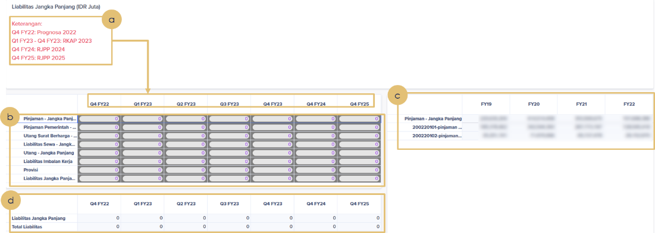

 |  | a. Pastikan data keuangan yang diinput sesuai dengan periode posisi keuangan yang dimaksud.
 |  |  | Contoh: Q4 FY22: Prognosa 2022 (Jan-Des) Q1 FY23 – Q4 FY23: RKAP 2023 (YTD untuk setiap quarter) Q4 FY24: RJPP 2024 (Jan-Des) Q4 FY25: RJPP 2025 (Jan-Des)
 |  | b. Input data keuangan sesuai dengan akun MSOE dan periode keuangan yang dimaksud.
 |  | c. Menunjukkan data historis (jika kosong maka menunjukkan data historis dengan saldo 0/tidak ada).
 |  | d. Pastikan total Liabilitas Jangka Panjang dan Total Liabilitas sesuai dengan yang diinput; Total Liabilitas = Liabilitas Jangka Pendek + Liabilitas Lembaga Keuangan + Liabilitas Jangka Panjang.

 | 11 | Isi data Posisi Keuangan Ekuitas (IDR dalam Juta).
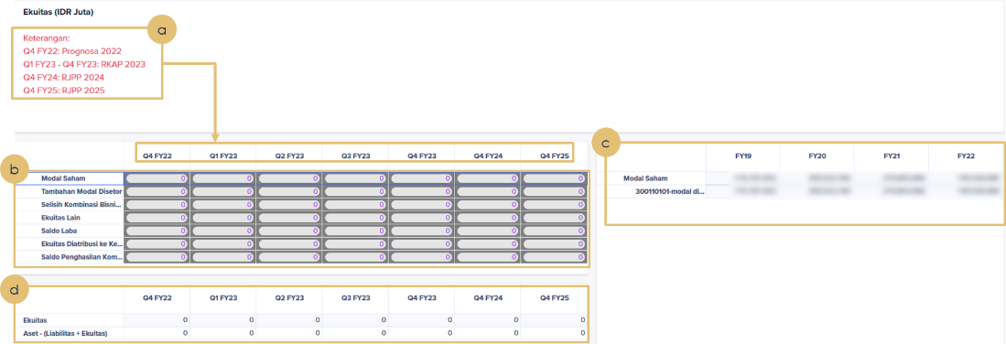

 |  | a. Pastikan data keuangan yang diinput sesuai dengan periode posisi keuangan yang dimaksud.
 |  |  | Contoh: Q4 FY22: Prognosa 2022 (Jan-Des) Q1 FY23 – Q4 FY23: RKAP 2023 (YTD untuk setiap quarter) Q4 FY24: RJPP 2024 (Jan-Des) Q4 FY25: RJPP 2025 (Jan-Des)
 |  | b. Input data keuangan sesuai dengan akun MSOE dan periode keuangan yang dimaksud.
 |  | c. Menunjukkan data historis (jika kosong maka menunjukkan data historis dengan saldo 0/tidak ada).
 |  | d. Pastikan total Ekuitas sesuai dengan yang diinput. Pastikan pula Aset – (Liabilitas + Ekuitas) = 0.

 | 12 | Isi data Posisi Keuangan Pendapatan Usaha (IDR dalam Juta).

 |  | a. Pastikan data keuangan yang diinput sesuai dengan periode posisi keuangan yang dimaksud.
 |  |  | Contoh: Q4 FY22: Prognosa 2022 (Jan-Des) Q1 FY23 – Q4 FY23: RKAP 2023 (YTD untuk setiap quarter) Q4 FY24: RJPP 2024 (Jan-Des) Q4 FY25: RJPP 2025 (Jan-Des)
 |  | b. Input data keuangan sesuai dengan akun MSOE dan periode keuangan yang dimaksud.
 |  | c. Menunjukkan data historis (jika kosong maka menunjukkan data historis dengan saldo 0/tidak ada).
 |  | d. Pastikan total Pendapatan Usaha sesuai dengan yang diinput.

 | 13 | Isi data Posisi Keuangan Beban Pokok Pendapatan (IDR dalam Juta).

 |  | a. Pastikan data keuangan yang diinput sesuai dengan periode posisi keuangan yang dimaksud.
 |  |  | Contoh: Q4 FY22: Prognosa 2022 (Jan-Des) Q1 FY23 – Q4 FY23: RKAP 2023 (YTD untuk setiap quarter) Q4 FY24: RJPP 2024 (Jan-Des) Q4 FY25: RJPP 2025 (Jan-Des)
 |  | b. Input data keuangan sesuai dengan akun MSOE dan periode keuangan yang dimaksud.
 |  | c. Menunjukkan data historis (jika kosong maka menunjukkan data historis dengan saldo 0/tidak ada).
 |  | d. Pastikan total Beban Pokok Pendapatan dan Laba Kotor sesuai dengan yang diinput; Laba Kotor = Pendapatan Usaha – Beban Pokok Pendapatan.

 | 14 | Isi data Posisi Keuangan Beban Usaha (IDR dalam Juta).

 |  | a. Pastikan data keuangan yang diinput sesuai dengan periode posisi keuangan yang dimaksud.
 |  |  | Contoh: Q4 FY22: Prognosa 2022 (Jan-Des) Q1 FY23 – Q4 FY23: RKAP 2023 (YTD untuk setiap quarter) Q4 FY24: RJPP 2024 (Jan-Des) Q4 FY25: RJPP 2025 (Jan-Des)
 |  | b. Input data keuangan sesuai dengan akun MSOE dan periode keuangan yang dimaksud.
 |  | c. Menunjukkan data historis (jika kosong maka menunjukkan data historis dengan saldo 0/tidak ada).
 |  | d. Pastikan total Beban Usaha dan Laba Usaha sesuai dengan yang diinput; Laba Usaha = Laba Kotor – Beban Usaha.

 | 15 | Isi data Posisi Keuangan Pendapatan dan Beban Non Usaha (IDR dalam Juta).

 |  | a. Pastikan data keuangan yang diinput sesuai dengan periode posisi keuangan yang dimaksud.
 |  |  | Contoh: Q4 FY22: Prognosa 2022 (Jan-Des) Q1 FY23 – Q4 FY23: RKAP 2023 (YTD untuk setiap quarter) Q4 FY24: RJPP 2024 (Jan-Des) Q4 FY25: RJPP 2025 (Jan-Des)
 |  | b. Input data keuangan sesuai dengan akun MSOE dan periode keuangan yang dimaksud.
 |  | c. Menunjukkan data historis (jika kosong maka menunjukkan data historis dengan saldo 0/tidak ada).
 |  | d. Pastikan total Pendapatan dan Beban Non Usaha dan Laba Bersih sesuai dengan yang diinput; Laba Bersih = Laba Usaha – Pendapatan dan Beban Non Usaha.

 | 16 | Isi data Posisi Keuangan Depresiasi dan Amortisasi di Beban Pokok (IDR dalam Juta).

 |  | a. Pastikan data keuangan yang diinput sesuai dengan periode posisi keuangan yang dimaksud.
 |  |  | Contoh: Q4 FY22: Prognosa 2022 (Jan-Des) Q1 FY23 – Q4 FY23: RKAP 2023 (YTD untuk setiap quarter) Q4 FY24: RJPP 2024 (Jan-Des) Q4 FY25: RJPP 2025 (Jan-Des)
 |  | b. Input data Depresiasi dan Amortisasi di Beban Pokok (untuk keperluan menghitung EBITDA) sesuai dengan periode waktu yang dimaksud.

 | 17 | Isi data Posisi Keuangan Arus Kas (IDR dalam Juta).
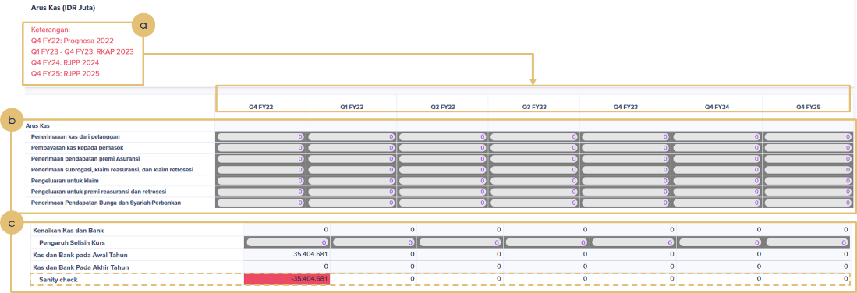

 |  | a. Pastikan data keuangan yang diinput sesuai dengan periode posisi keuangan yang dimaksud.
 |  |  | Contoh: Q4 FY22: Prognosa 2022 (Jan-Des) Q1 FY23 – Q4 FY23: RKAP 2023 (YTD untuk setiap quarter) Q4 FY24: RJPP 2024 (Jan-Des) Q4 FY25: RJPP 2025 (Jan-Des)
 |  | b. Input data keuangan sesuai dengan akun MSOE dan periode keuangan yang dimaksud.
 |  | c. Pastikan total Sanity Check = 0, dimana Sanity Check yaitu: Kas dan Bank Pada Akhir Tahun = Kas dan Bank pada Awal Tahun + Kenaikan Kas dan Bank + Pengaruh Selisih Kurs.

B | Petunjuk Pengisian Data Target Dividen

 | 1. Input Saldo laba yang di cadangkan pada retained earnings per akhir Desember tahun sebelumnya.
 | 2. Input Saldo Modal yang ditempatkan dan disetor per akhir Desember tahun sebelumnya.
 | 3. Persentase cadangan saldo laba tahun sebelumnya = Saldo laba yang di cadangkan pada retained earnings per akhir Desember tahun sebelumnya ÷ Saldo modal yang ditempatkan dan disetor per akhir Desember tahun sebelumnya: c = a ÷ b.
 | 4. Input Persentase saham RI.
 | 5. Input Pay Out Ratio (POR).
 | 6. Total Dividen = Laba bersih tahun sebelumnya × POR.
 | 7. Dividen ke RI = Total Dividen × Persentase saham RI.
 | 8. Jika telah selesai menginput data Corporate Annual Planning and Budgeting, klik 20. CAPEX Planning untuk input data selanjutnya.

C. | Petunjuk Pengisian Data Perencanaan CAPEX
 | 1. Pilih BUMN dan Periode Isian data
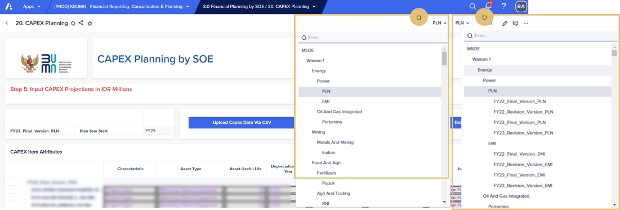

 |  | a. Pilih BUMN yang akan diinput.
 |  | b. Pilih periode pengisian waktu. Pastikan pilih FY23_Final_Version_BUMN.
 | 2. Isi data CAPEX
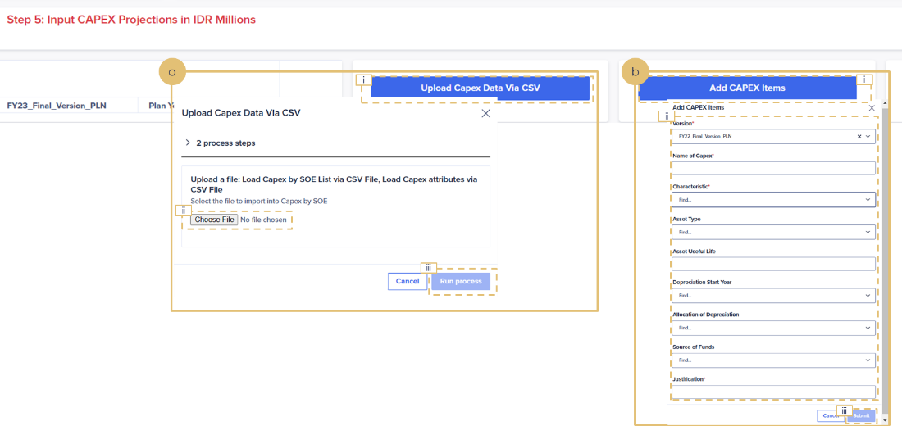

 |  | a. Isi data CAPEX melalui Upload file CSV:
 |  |  | 1) Klik Upload Capex Data Via CSV
 |  |  | 2) Klik Choose File untuk upload
 |  |  | 3) Klik Run Process
 |  |  | Detail Step 2a: Isi data CAPEX melalui Upload file CSV

 |  |  | Langkah dalam mempersiapkan file CAPEX yang akan diupload, yaitu:
 |  |  | - Isi data pada Sheet1
 |  |  | 1) Project code = merupakan rumus/formula
 |  |  | 2) Version = Disesuaikan dengan periode dan versi bersangkutan
 |  |  | 3) Name of Capex = Nama Capex
 |  |  | 4) Characteristic terdapat tiga pilihan, yaitu
 |  |  |  | Project Capex | : Capex baru yang belum pernah dilaksanakan (Pembangunan Gedung Baru)
 |  |  |  | Maintenance Capex | : Pemeliharaan aset tetap lama
 |  |  |  | Expansion Capex | : Penambahan nilai aset tetap lama, misalnya penambahan tingkatan lantai baru pada gedung lama
 |  |  | 5) Asset Type terdapat beberapa pilihan, yaitu
 |  |  |  | Land |  | : Tanah
 |  |  |  | Building |  | : Bangunan
 |  |  |  | Factory |  | : Pabrik
 |  |  |  | Machinery, Plants & Equipment |  | : Mesin, Pembangkit, & Perlengkapan
 |  |  |  | Vehicles |  | : Kendaraan
 |  |  |  | IT Equipment |  | : Perlengkapan TI
 |  |  |  | Other Tangible Aset |  | : Aset Tetap Lainnya
 |  |  |  | Concessions |  | : Konsesi
 |  |  |  | Mining, Oil & Gas Assets |  | : Aset Minyak dan Gas
 |  |  |  | Other Intangible Assets |  | : Aset Tak Berwujud Lainnya
 |  |  | 6) Asset Useful Life
 |  |  | 7) Depreciation Start Year
 |  |  | 8) Allocation of Depreciation terdapat dua pilihan yaitu
 |  |  |  | Direct Cost |  | : Beban Pokok Pendapatan
 |  |  |  | Operating Cost |  | : Beban Umum dan Administrasi
 |  |  | 9) Source of Funds terdapat dua pilihan yaitu
 |  |  |  | General |  | : Pendanaan Internal
 |  |  |  | Project Funding |  | : Pinjaman/PMN
 |  |  | 10) Justification = Keterangan
 |  |  | - Save as Sheet1 ke dalam CSV file format. Format file untuk diupload merupakan format CSV dan hanya bisa terdapat 1 sheet.
 |  | b. Isi data CAPEX dengan input melalui form:
 |  |  | 1) Klik Add CAPEX Items
 |  |  | 2) Isi Form (tanda * menunjukkan wajib untuk diisi)
 |  |  | 3) Klik Submit

 | 3. Review data CAPEX yang telah diinput

 |  | a. Menunjukkan data yang telah diupload atau diinput
 |  | b. Untuk menghapus CAPEX:
 |  |  | 1) Pilih item CAPEX/baris yang akan dihapus
 |  |  | 2) Klik Delete Selected Project(s)

 | 4 | Isi data CAPEX Cost Projection (IDR dalam Juta)

 |  | a. Pastikan data keuangan yang diinput sesuai dengan periode posisi keuangan yang dimaksud
 |  |  | FY23
 |  |  | FY24 (jika multi years)
 |  |  | FY25 (jika multi years)
 |  | b. Input Spend dan Funding setiap CAPEX sesuai dengan periode. Pastikan Sanity Check = 0 dimana Sanity Check = Capex Spend – (Debt Funding + Internal Funding + PMN Funding)

 | Tick periode yang sudah selesai diinput

Ilustrasi
Kembali ke Daftar Isi
ILUSTRASI CONTOH PERHITUNGAN AMBANG RISIKO DAN POLA INTEGRASI RISIKO

Terdapat sebuah perusahaan manufaktur yang melakukan perhitungan Risiko dan proses integrasi Risiko sebagi berikut:
A. | Strategi Risiko (Penetapan Ambang Batas Risiko)
 | Perusahaan Manufaktur A menggunakan data historis realisasi 3-5 tahun terakhir dan data RKAP 202X sebagai acuan dalam menentukan Kapasitas Risiko, Selera Risiko, Toleransi Risiko, dan Limit Risiko Tahun 202X. Untuk memudahkan pemahaman, berikut adalah ilustrasi data finansial RKAP Tahun 2023 (data dummy) untuk menghitung Kapasitas Risiko, Selera Risiko, Toleransi Risiko, dan Limit Risiko Tahun 2023.
 | Tabel Neraca RKAP Tahun 2023 (USD Juta)
 | Aset lancar | 30,000 | Liabilitas jangka pendek |  | 25,000
 | Aset tidak lancar | 40,000 | Liabilitas jangka panjang |  | 30,000
 |  |  | Ekuitas |  | 15,000
 | Total Aset | 70,000 | Total Liabilitas & Ekuitas |  | 70,000

 | Tabel Laba Rugi RKAP Tahun 2023 (USD Juta)
 | Pendapatan |  | 75,000
 | HPP |  | -67,500
 | Laba kotor |  | 7,500
 | Biaya administrasi dan lain-lain |  | -3,750
 | Laba bersih sebelum pajak |  | 3,750
 | Pajak |  | -938
 | Laba bersih setelah pajak |  | 2,813

 | Berdasarkan data di atas, dilakukan perhitungan ambang Risiko sebagai berikut:
 | 1. | Kapasitas Risiko
 |  | Perusahaan Manufaktur A menggunakan pendekatan Net Working Capital (NWC) dalam menghitung Kapasitas Risiko, sehingga nilai Kapasitas Risiko Perusahaan Manufaktur A Tahun 2023 dapat dhitung sebagai berikut:
 |  | Aset Lancar |  |  |  | USD 30.000 juta
 |  | Liabilitas Jangka Pendek |  |  |  | USD 25.000 juta
 |  | Kapasitas Risiko / Net Working Capital |  |  |  | USD 5.000 juta
 | 2. | Selera Risiko
 |  | Dalam menetapkan Selera Risiko, terdapat beberapa pendekatan yang dijadikan sebagai acuan, di antaranya:
 |  | a | Judgement atau pertimbangan manajemen;
 |  | b | Data historis realisasi loss event selama 3 – 5 tahun terakhir;
 |  | c | Data historis nilai eksposur Risiko Residual dari Risiko Utama dengan Kapasitas Risiko atau disebut dengan Total Capacity at Risk 3 – 5 tahun terakhir
 |  | Sebagai contoh, berikut adalah ilustrasi Selera Risiko yang diperoleh dari data historis nilai eksposur Risiko Residual dari Risiko Utama dengan Kapasitas Risiko atau disebut dengan Total Capacity at Risk selama 5 tahun terakhir.
 |  | Tabel Ilustrasi Perhitungan Total Capacity at Risk Perusahaan Manufaktur A
 |  | Tahun | Total Realisasi Nilai Eksposur Risiko Residual dari Risiko Utama (USD juta) |  | Kapasitas Risiko (USD juta) | % Nilai Eksposur Risiko Residual terhadap Kapasitas Risiko
 |  |  | (a) |  | (b) | (c=a/b*100%)
 |  | 2022 | 700 |  | 5,000 | 14%
 |  | 2021 | 500 |  | 4,000 | 13%
 |  | 2020 | 660 |  | 3,300 | 20%
 |  | 2019 | 500 |  | 3,000 | 20%
 |  | 2018 | 350 |  | 2,500 | 14%
 |  | Rata-rata |  |  |  | 15%
 |  | Berdasarkan data historis di atas, diperoleh rata-rata Total Capacity at Risk sebesar 15% dan maksimum Total Capacity at Risk sebesar 20%, sehingga disusun level Selera Risiko sebagai berikut:
 |  | Tabel Level Selera Risiko Perusahaan Manufaktur A
 |  | Range |  | Level Selera Risiko
 |  | <15% dari Kapasitas Risiko |  | Konservatif
 |  | 15% ≤ Kapasitas Risiko ≤ 20% |  | Moderat
 |  | >20% dari Kapasitas Risiko |  | Strategis
 |  | Mengacu pada tabel di atas dan berdasarkan pertimbangan manajemen, Perusahaan Manufaktur A menetapkan kebijakan Selera Risiko Tahun 2023 berada di level moderat, yaitu sebesar 15%-20% atau senilai USD 750 juta - USD 1.000 juta.
 | 3. | Toleransi Risiko
 |  | Dari range Selera Risiko Moderat tersebut di atas, manajemen menetapkan Toleransi Risiko sebesar 10% di atas Selera Risiko atau sebesar USD 1.100 juta, sehingga diperoleh profil perhitungan Toleransi Risiko sebagai berikut:
 |  | Tabel Toleransi Risiko Perusahaan Manufaktur A
 |  | Kapasitas Risiko | Modal Kerja Bersih (NWC) |  | USD 5.000 juta
 |  | Selera Risiko | 15% - 20% dari NWC |  | USD 750 – 1.000 juta
 |  | Toleransi Risiko | 22% dari NWC |  | USD 1.100 juta
 | 4. | Limit Risiko
 |  | Limit Risiko pada Perusahaan Manufaktur A disebut Batas Toleransi Risiko (BTR), yang terdiri atas 2 jenis yaitu BTR Ongoing Business dan BTR Pasar. BTR Ongoing Business digunakan sebagai acuan dalam pengelolaan Risiko yang melingkupi serangkaian kegiatan Perusahaan yang berjalan secara rutin sesuai dengan proses bisnis Perusahaan berdasarkan prinsip kelangsungan usaha (going concern). Sedangkan BTR Pasar digunakan sebagai buffer tambahan untuk melindungi dari volatilitas kondisi pasar yang cenderung di luar kendali perusahaan.
 |  | a | BTR Ongoing Business
 |  |  | 1) | Perhitungan BTR Ongoing Business dapat menggunakan metode regresi logistik untuk menentukan bobot Risiko berdasarkan karakteristik unit bisnis atau variabel-variabel yang dapat mempengaruhi pencapaian laba bersih entitas. Penentuan bobot Risiko dalam prosentase (%) dengan metode Regresi Logistik dapat dijabarkan secara singkat sebagai berikut:
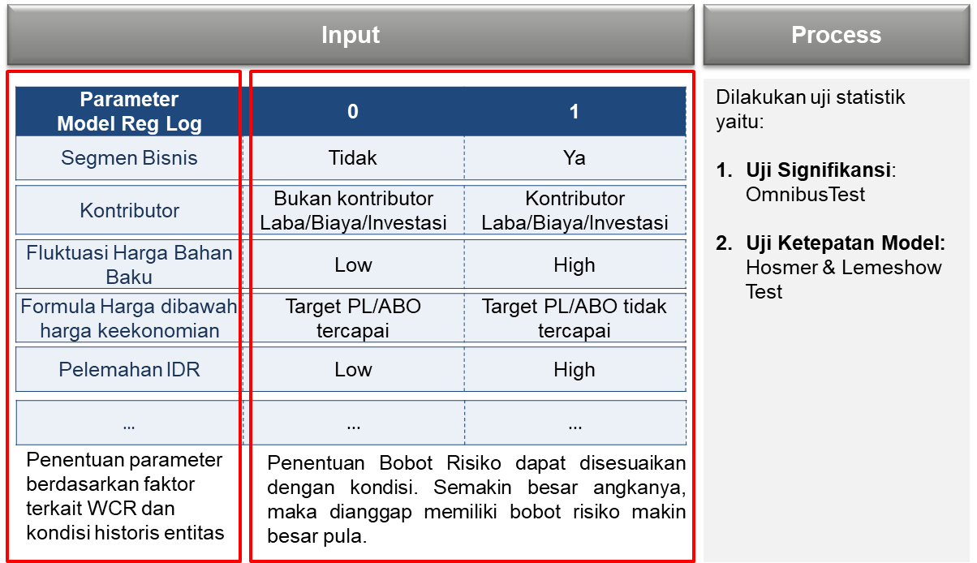
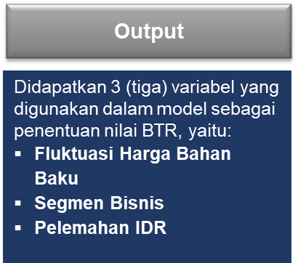

 |  |  |  |  |  |  | Diagram Penjelasan Input-Process-Output BTR Ongoing Business
 |  |  | 2) | Data prosentase (%) bobot Risiko tersebut digunakan untuk menghitung nilai BTR Ongoing Business seluruh entitas dengan gambaran sebagai berikut:
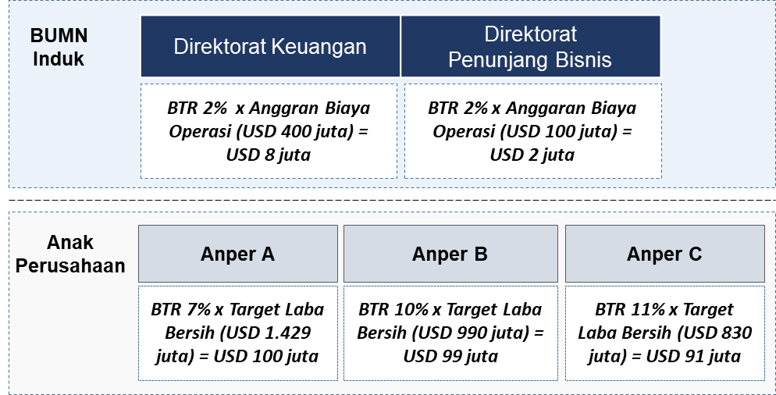

 |  |  |  |  |  |  | Diagram Ilustrasi Perhitungan BTR Ongoing Business
 |  | b | Perhitungan nilai BTR Pasar dapat menggunakan metode VaR – Exponentially Weighted Moving Average (EWMA) dengan penjelasan singkat sebagai berikut:
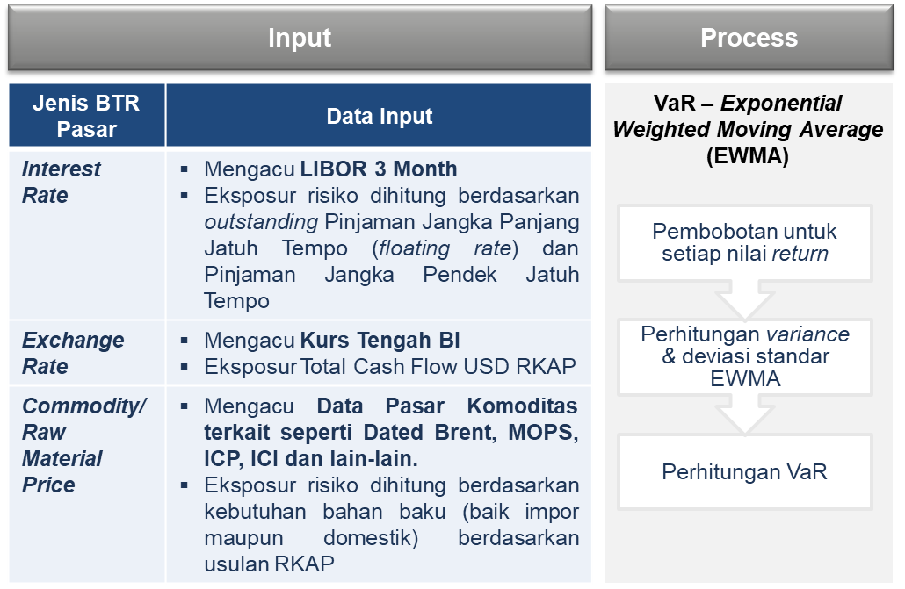
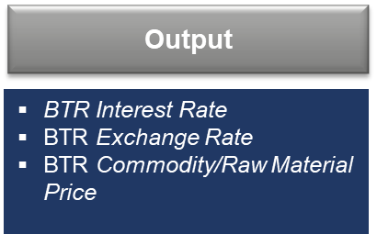

 |  |  |  |  | Diagram Ilustrasi Perhitungan BTR Pasar

 |  |  | 1) | Masing-masing BTR dihitung berdasarkan nilai Value at Risk (VaR) dikalikan dengan nilai eksposur kebutuhan dari masing-masing BTR.
 |  |  | 2) | Lebih lanjut, misalnya yang dihitung adalah BTR Pasar Exchange Rate atau terkait Valuta Asing, maka data yang dibutuhkan adalah:
 |  |  |  | a) | Data historis terkini atas nilai tukar rupiah harian menggunakan kurs tengah, sekurang-kurangnya 501 data harian historis. Jenis valuta uang asing dapat disesuaikan dengan kebutuhan sesuai konteks Risiko yang akan diukur.
 |  |  |  | b) | Data eksposur Risiko berdasarkan RKAP periode tahun yang sama dengan Risiko yang diukur. Data eksposur dapat berupa data rencana pembelian valuta asing.
 |  |  | 3) | Hitung nilai VaR 1 hari dengan mengacu pada data-data yang telah tersedia yaitu: rencana pembelian valas (rata-rata per hari), Standar Deviasi EWMA, Skewness, serta Alpha Distribusi Normal dan Alpha Distribusi Tidak Normal dengan menggunakan asumsi confidence level 95%.
 |  |  | 4) | Setelah diperoleh nilai VaR Valas dalam 1 hari, maka hitung nilai VaR dalam 1 bulan. Hitung nilai VaR masing-masing bulan selama 1 tahun, lalu jumlahkan seluruh nilai VaR.
 |  |  | 5) | Nilai BTR Pasar Valas merupakan hasil penjumlahan nilai VaR bulanan selama 1 tahun.
 |  | c | Setelah diperoleh nilai BTR Ongoing Business dan BTR Pasar, pastikan total nilai BTR Ongoing Business dan total nilai BTR Pasar dalam USD dari seluruh entitas tidak melebihi nilai Toleransi Risiko. Apabila masih melebihi, maka lakukan penyesuaian nilai acuan.
 |  | d | Dalam contoh ilustrasi di atas, misalnya diperoleh BTR Pasar sebesar USD 200 juta dan nilai BTR Ongoing Business sebesar USD 300 juta, maka total BTR Pasar dan BTR Ongoing Business adalah sebesar USD 500 Juta atau lebih rendah dari nilai Toleransi Risiko sebesar USD 1.100 juta, sehingga nilai tersebut dapat digunakan sebagai acuan karena nilai tersebut tidak melebihi Toleransi Risiko berdasarkan Risk Appetite Perusahaan.

B. | Perhitungan Nilai BTR sebagai batasan Risiko dalam kriteria Dampak
 | 1 | Kriteria Dampak Perusahaan Manufaktur A dikategorikan menjadi 2 (dua), yaitu Dampak kuantitatif dan Dampak kualitatif. Tabel kriteria Dampak kuantitatif digunakan untuk mengukur skala Dampak atas Risiko-Risiko yang memiliki Dampak finansial secara langsung terhadap pencapaian target laba perusahaan, sedangkan tabel kriteria Dampak kualitatif digunakan untuk mengukur skala Dampak atas Risiko-Risiko yang tidak memiliki Dampak finansial secara langsung terhadap pencapaian target laba perusahaan.
 | 2 | Perhitungan skala Dampak kuantitatif mengacu pada nilai BTR masing-masing entitas Induk dan Anak Perusahaan. Sesuai dengan ilustrasi di atas, nilai BTR Ongoing Business pada Anper A adalah sebesar USD 100 juta, maka tabel kriteria Dampak kuantitatifnya dapat dihitung sebagai berikut:

 |  | Tabel Kriteria Dampak Kuantitatif untuk Risiko Ongoing Business Anper A (Nilai BTR Ongoing Business Anper A USD 100 juta1)
 |  | Skala | Kriteria Dampak | Range %* | Range Nilai*
 |  | 1 | Sangat Rendah | Dampak Finansial ≤ 20% dari BTR | Dampak Finansial ≤ USD 20 juta
 |  | 2 | Rendah | 20% dari BTR < Dampak Finansial ≤ 40% dari BTR | USD 20 juta < Dampak Finansial ≤ USD 40 juta
 |  | 3 | Moderat | 40% dari BTR < Dampak Finansial ≤ 60% dari BTR | USD 40 juta < Dampak Finansial ≤ USD 60 juta
 |  | 4 | Tinggi | 60% dari BTR < Dampak Finansial ≤ 80% dari BTR | USD 60 juta < Dampak Finansial ≤ USD 80 juta
 |  | 5 | Sangat Tinggi | Dampak Finansial > 80% dari BTR | Dampak Finansial > USD 240 juta
 |  | *)Catatan:
 |  | • | Untuk Risiko Ongoing Business menggunakan BTR Ongoing Business, sedangkan Risiko pasar menggunakan BTR Ongoing Business + BTR Pasar
 |  | • | Interval range per kriteria dampak didapatkan dari 100% dibagi 5 (skala)
 |  | • | Range nilai didapatkan dari % range dikalikan dengan BTR (misalnya 20% * USD 100 juta)

 | 3. | Sedangkan tabel perhitungan dampak kuantitatif untuk Perusahaan Manufaktur A secara Korporat dihitung dengan menjumlah seluruh BTR Ongoing Business dan BTR Pasar sebagai berikut:
 |  | Tabel Kriteria Dampak Kuantitatif Perusahaan Manufaktur A
 |  | Skala | Kriteria Dampak | Range % | Range Nilai
 |  | 1 | Sangat Rendah | Dampak Finansial ≤ 20% dari BTR | Dampak Finansial ≤ USD 100 juta
 |  | 2 | Rendah | 20% dari BTR | USD 100 juta < Dampak Finansial ≤ USD 200 juta
 |  |  |  | < Dampak Finansial ≤
 |  |  |  | 40% dari BTR
 |  | 3 | Moderat | 40% dari BTR | USD 200 juta < Dampak Finansial ≤ USD 300 juta
 |  |  |  | < Dampak Finansial ≤
 |  |  |  | 60% dari BTR
 |  | 4 | Tinggi | 60% dari BTR | USD 300 juta < Dampak Finansial ≤ USD 400 juta
 |  |  |  | < Dampak Finansial ≤
 |  |  |  | 80% dari BTR
 |  | 5 | Sangat Tinggi | Dampak Finansial > 80% dari BTR | Dampak Finansial > USD 400 juta

C. | Identifikasi Risiko
 | Pada tahap ini Perusahaan Manufaktur A mengidentifikasi seluruh Risiko yang melekat pada proses bisnis dan dapat menghambat tercapainya tujuan bisnis dengan mempertimbangkan target KPI, RKAP, data-data terkait pengelolaan Risiko periode sebelumnya, dan hasil konsultasi dengan pihak-pihak yang memiliki kompetensi dan pengetahuan yang baik tentang perusahaan.
 | Perusahaan Manufaktur A menggunakan Fault Tree Analysis (FTA) dalam mengidentifikasi Risiko dan penyebab Risiko sebagaimana contoh berikut:
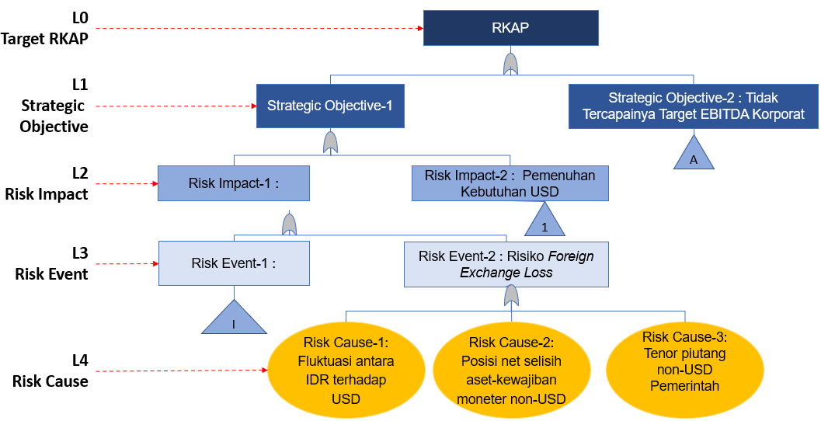

 |  |  |  |  | Diagram Contoh Identifikasi Risiko Perusahaan Manufaktur A Menggunakan Metode FTA

 | Berikut adalah contoh hasil identifikasi Risiko yang dilakukan oleh Perusahaan Manufaktur1
 |  |  | Tabel Contoh Hasil Identifikasi Risiko Perusahaan Manufaktur A
 | No | Sasaran BUMN | Deskripsi Peristiwa Risiko | Taksonomi/ Kategori Risiko | Pemilik Risiko | Penyebab Risiko |  | Deskripsi Peristiwa Risiko | Gejala Risiko (KRI) | Faktor Positif/ Existing Control | Efektifitas Existing Control
 | 1 | EBITDA | Risiko Foreign Exchange Loss | ​ Financial Management | Direktorat Keuangan | 1. Fluktuasi antara IDR terhadap USD; 2. Posisi net selisih aset-kewajiban moneter non-USD 3. Tenor piutang non-USD Pemerintah |  | Risiko Foreign Exchange Loss | - Proyeksi kurs USD/IDR pada Reuters/Bloomberg menunjukan pelemahan. - Selisih aset-kewajiban moneter non-USD meningkat - Penundaan pembayaran piutang Pemerintah | - Pedoman Manajemen Risiko - Pedoman Manajemen Risiko Keuangan - Prosedur Penagihan Piutang | Efektif Sebagian
 | 2 | Corporate Image | Risiko menurunnya reputasi perusahaan | Reputational Risk | Corporate Communication | 1. Program komunikasi eksternal yang kurang efektif. 2. Kurang optimalnya sinergi program corporate image. 3. Isu-isu lain yang dapat menurunkan image perusahaan |  | Risiko menurunnya reputasi perusahaan | - Muncul pemberitaan negatif perusahaan. - Keluhan dan tuntutan masyarakat | - Prosedur penanganan pemberitaan negatif - Data dan Sistem Informasi yang mendukung | Efektif sebagian

D. | Kuantifikasi Risiko
 | Risiko yang telah diidentifikasi selanjutnya dilakukan kuantifikasi dengan langkah-langkah sebagai berikut:
 | 1. | Penentuan kategori Dampak Risiko
 |  | Berdasarkan contoh Risiko di atas, Risiko foreign exchange loss memiliki dampak kuantitatif karena dampak dapat dihitung dan berdampak langsung secara finansial terhadap pencapaian target laba. Sedangkan Risiko menurunnya reputasi perusahaan memiliki dampak kualitatif karena dampak Risiko tidak dapat dinyatakan secara finansial.
 | 2. | Perhitungan Dampak kuantitatif inheren
 |  | Dampak kuantitatif inheren dihitung berdasarkan masing-masing karakteristik Risiko. Metode yang digunakan dapat berupa Value at Risk (VaR) atau berdasarkan expert judgement. Berdasarkan contoh Risiko foreign exchange loss, diperoleh informasi bahwa selama selama 3 tahun terakhir terjadi pelemahan IDR dengan level terendah turun sebesar 11% dari kurs asumsi RKAP. Berdasarkan data RKAP diketahui nilai piutang usaha non-USD adalah sebesar USD 3.000 juta, sehingga nilai dampak inherennya dapat dihitung sebagai berikut:
 |  | Tabel Perhitungan Dampak Kuantitatif Inheren atas Risiko Valuta Asing
 |  | Keterangan |  |  | Nilai
 |  | Nilai piutang non-USD pemerintah (a) |  |  | USD 3.000 juta
 |  | % penurunan IDR terhadap USD (b) |  |  | 11%
 |  | Dampak jika Risiko terwujud (c=a*b) |  |  | USD 330 juta
 | 3. | Penentuan skala Dampak Risiko Inheren (1-5) atas setiap Risiko, baik kuantitatif maupun kualitatif.
 |  | a | Untuk Risiko kuantitatif, kuantifikasi skala Dampak mengacu pada Tabel Kriteria Dampak Kuantitatif Perusahaan Manufaktur A. Risiko foreign exchange loss dalam contoh dengan nilai dampak USD 330 juta dipetakan ke skala 4 atau Tinggi.
 |  | b | Untuk Risiko kualitatif, nilai skala dampak dipetakan sesuai dengan tabel yang telah ditetapkan sebelumnya. Misalnya, dalam contoh Risiko menurunnya reputasi perusahaan diketahui informasi bahwa selama 3 tahun terakhir, terdapat pemberitaan negatif yang berdampak secara lokal di tiap tahunnya, sehingga ditentukan Dampak Risiko reputasi memiliki skala 3 atau Moderat setelah dipetakan ke dalam Tabel Kriteria Dampak Kualitatif Perusahaan Manufaktur A.
 | 4. | Perhitungan skala Probabilitas Inheren (1-5)
 |  | Lakukan pemetaan skala probabilitas inheren dari setiap Risiko di seluruh entitas. Berdasarkan 2 contoh Risiko di atas, berikut cara menghitung probabilitas inheren:
 |  | a | Risiko foreign exchange loss
 |  |  | FX Loss terjadi jika realisasi kurs transaksi IDR/USD RKAP berada di atas target RKAP. Range data menggunakan waktu 3 (tiga) tahun terakhir dengan total 750 hari transaksi IDR/USD (terdapat 250 hari transaksi dalam 1 tahun berdasarkan data dari Bank Indonesia ) dengan perhitungan skala Probabilitas sebagai berikut:
 |  |  | Tabel Perhitungan Skala Probabilitas Risiko Valas
 |  |  | Tahun | Kurs Transaksi IDR/USD RKAP | Realisasi Kurs di atas RKAP (range 14.355 - 15.000) | Realisasi Kurs di bawah RKAP (range 14.000 - 14.355) | % Kurs Realisasi di atas Kurs RKAP | Skala Probabi-litas
 |  |  | 2022 | Rp14,350 | 175 transaksi | 75 transaksi
 |  |  | 2021 | Rp14,600 | 200 transaksi | 50 transaksi
 |  |  | 2020 | Rp14,400 | 225 transaksi | 25 transaksi
 |  |  | Total |  | 600 transaksi | 150 transaksi | 80%* | 4 (sangat mungkin terjadi)
 |  |  | Catatan:
 |  |  | % Probabilitas=(Frekuensi kejadian di masa lalu)/(Populasi data kejadian dalam perhitungan)x 100%

 |  |  | Berdasarkan perhitungan di atas yang dipetakan ke dalam Tabel Kriteria Probabilitas Perusahaan Manufaktur A, didapatkan skala Probabilitas Risiko pada skala 4 atau sangat mungkin terjadi.
 |  | b | Risiko menurunnya reputasi perusahaan
 |  |  | Selama 3 (tiga) tahun terakhir diperoleh informasi pemberitaan dengan klasifikasi dan frekuensi sebagai berikut:
 |  |  | Tabel Data Historis Informasi Pemberitaan 3 (Tiga) Tahun Terakhir
 |  |  | Periode | Frekuensi Pemberitaan |  |  | % kejadian pemberitaan negative (d = a / a+b+c)
 |  |  |  | Negatif (a) | Netral (b) | Positif (c)
 |  |  | 2022 | 10 | 20 | 15 | 22.22%
 |  |  | 2021 | 15 | 24 | 17 | 26.78%
 |  |  | 2020 | 9 | 30 | 20 | 15.25%
 |  |  |  |  |  | Rata-rata | 21.42%
 |  |  | Dari data di atas diketahui persentase Probabilitas terjadinya Risiko menurunnya reputasi adalah 21,42% atau skala 2 (jarang terjadi) sesuai Tabel Kriteria Probabilitas Perusahaan Manufaktur A.
 | 5 | Evaluasi Risiko Kuantitatif dan Kualitatif
 |  | Evaluasi Risiko, baik kuantitatif dan kualitatif, dilakukan dengan cara mengkalikan skala dampak dan skala probabilitas untuk memperoleh tingkat Risiko. Untuk Risiko kuantitatif, evaluasi juga dilakukan dengan cara menghitung nilai eksposur Risiko Inheren / Inherent Risk Exposure (IRE) setiap Risiko dari seluruh entitas.
 |  | Pada contoh di atas, Risiko foreign exchange loss dihitung sebagai berikut:
 |  | IRE = Dampak Kuantitatif Inheren x Probabilitas Inheren
 |  | = USD 330 juta x 80%
 |  | = USD 264 juta
 |  | *)Catatan:
 |  | Nilai probabilitas inheren mengacu pada % kejadian data historis. Jika tidak tersedia data tersebut, maka dapat menggunakan Nilai Tengah Range Probabilitas

 |  | Hasil evaluasi Risiko tersebut di atas dapat dilihat pada tabel dan dituangkan dalam heatmap sebagai berikut:
 |  | Tabel Ringkasan Evaluasi Risiko
 |  | No | Peristiwa Risiko | Skala D | Skala P | SkalaRisiko | Dampak | Probabilita | Eksposur Risiko Inheren
 |  | 1 | Risiko Foreign Exchange Loss | 4 | 4 | 19 | USD 330 juta | 80% | USD 264 juta
 |  | 2 | Risiko menurunnya reputasi perusahaan | 3 | 2 | 11 | -
 |  | Hasil di atas kemudian dipetakan ke dalam heatmap sebagai berikut:
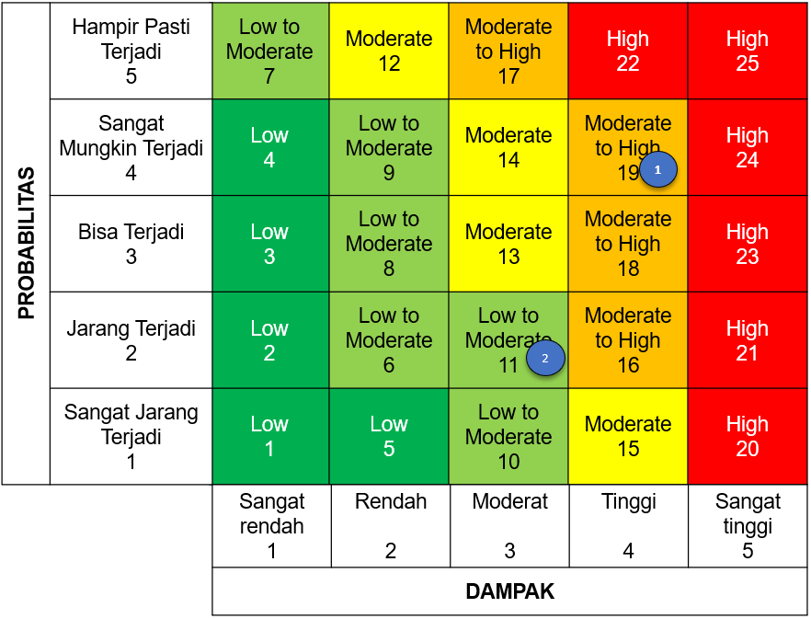

 |  |  |  | Diagram Heatmap/Peta Risiko Perusahaan Manufaktur A
E | Perlakuan Risiko
 | Dari hasil identifikasi dan kuantifikasi Risiko, kemudian disusun perlakuan Risiko dengan tabel kriteria pemilihan opsi perlakuan Risiko sebagai berikut:
 | Tabel Contoh Tabel Kriteria Pemilihan Opsi Perlakuan Risiko Perusahaan Manufaktur A
 | Skala Risiko | Level Risiko | Pilihan opsi perlakuan Risiko
 | 1-5 | Low | Accept/Monitor
 | 6-11 | Low to Moderate | Reduce/Mitigate atau Accept/Monitor
 | 12-15 | Moderate | Reduce/Mitigate
 | 16 - 19 | Moderate to High | Reduce/Mitigate atau Transfer/Sharing
 | 20 - 25 | High | Reduce/Mitigate atau Hindari/Avoid
 | Setiap opsi perlakuan Risiko tersebut kemudian dijabarkan dalam rencana aktivitas perlakuan Risiko secara detil yang disertai dengan target waktu pelaksanaan, biaya pelaksanaan, PIC, dan target Residual Risk Exposure (RRE).

F | Integrasi Risiko Anak Perusahaan
 | Metode prioritisasi Risiko Perusahaan Manufaktur A dilakukan secara bottom up dan top down, yang dijelaskan sebagai berikut:
 | 1 | Metode Bottom Up
 |  | Prioritisasi secara bottom up dilakukan secara berjenjang mulai dari level terbawah entitas pemilik Risiko sampai dengan level korporat di BUMN Induk. Di setiap jenjang dilakukan focus group discussion dan/atau challenge session untuk memperoleh Top Risk di masing-masing entitas pemilik Risiko sampai dengan Top Risk Korporat.
 |  | Proses prioritisasi Risiko secara bottom up dilakukan berdasarkan kategori dampak Risiko.
 |  | a | Risiko Kuantitatif
 |  |  | Prioritisasi dilakukan dengan cara menghitung nilai rata-rata IRE seluruh Risiko dari masing-masing entitas, kemudian Risiko yang menjadi kandidat Top Risk adalah Risiko dengan nilai IRE di atas rata-rata IRE entitas.
 |  |  | Misalnya dapat dicontohkan dalam daftar Risiko sebagai berikut:
 |  |  | Tabel Contoh Perhitungan EMI/Ambang Batas Anper A
 |  |  | Risiko Kuantitatif | Entitas | Nilai IRE (ribu USD) | Risiko Kuantitatif | Entitas | Nilai IRE (ribu USD)
 |  |  | Risiko 1 | Anper A – Stand Alone | 37 | Risiko 14 | Anper C | 77
 |  |  | Risiko 2 | Anper A – Stand Alone | 22 | Risiko 15 | Anper C | 75
 |  |  | Risiko 3 | Anper A – Stand Alone | 15 | Risiko 16 | Anper C | 50
 |  |  | Risiko 4 | Anper A – Cucu 1 | 69 | Risiko 17 | Anper C | 22
 |  |  | Risiko 5 | Anper A – Cucu 1 | 51 | Risiko 18 | Direktorat A | 264
 |  |  | Risiko 6 | Anper A – Cucu 1 | 43 | Risiko 19 | Direktorat A | 142
 |  |  | Risiko 7 | Anper A – Cucu 2 | 91 | Risiko 20 | Direktorat A | 122
 |  |  | Risiko 8 | Anper A – Cucu 2 | 84 | Risiko 21 | Direktorat A | 101
 |  |  | Risiko 9 | Anper A – Cucu 2 | 72 | Risiko 22 | Direktorat A | 75
 |  |  | Risiko 10 | Anper B | 97 | Risiko 23 | Direktorat B | 42
 |  |  | Risiko 11 | Anper B | 96 | Risiko 24 | Direktorat B | 32
 |  |  | Risiko 12 | Anper B | 69 | Risiko 25 | Direktorat B | 27
 |  |  | Risiko 13 | Anper B | 37 | Risiko 26 | Direktorat B | 21
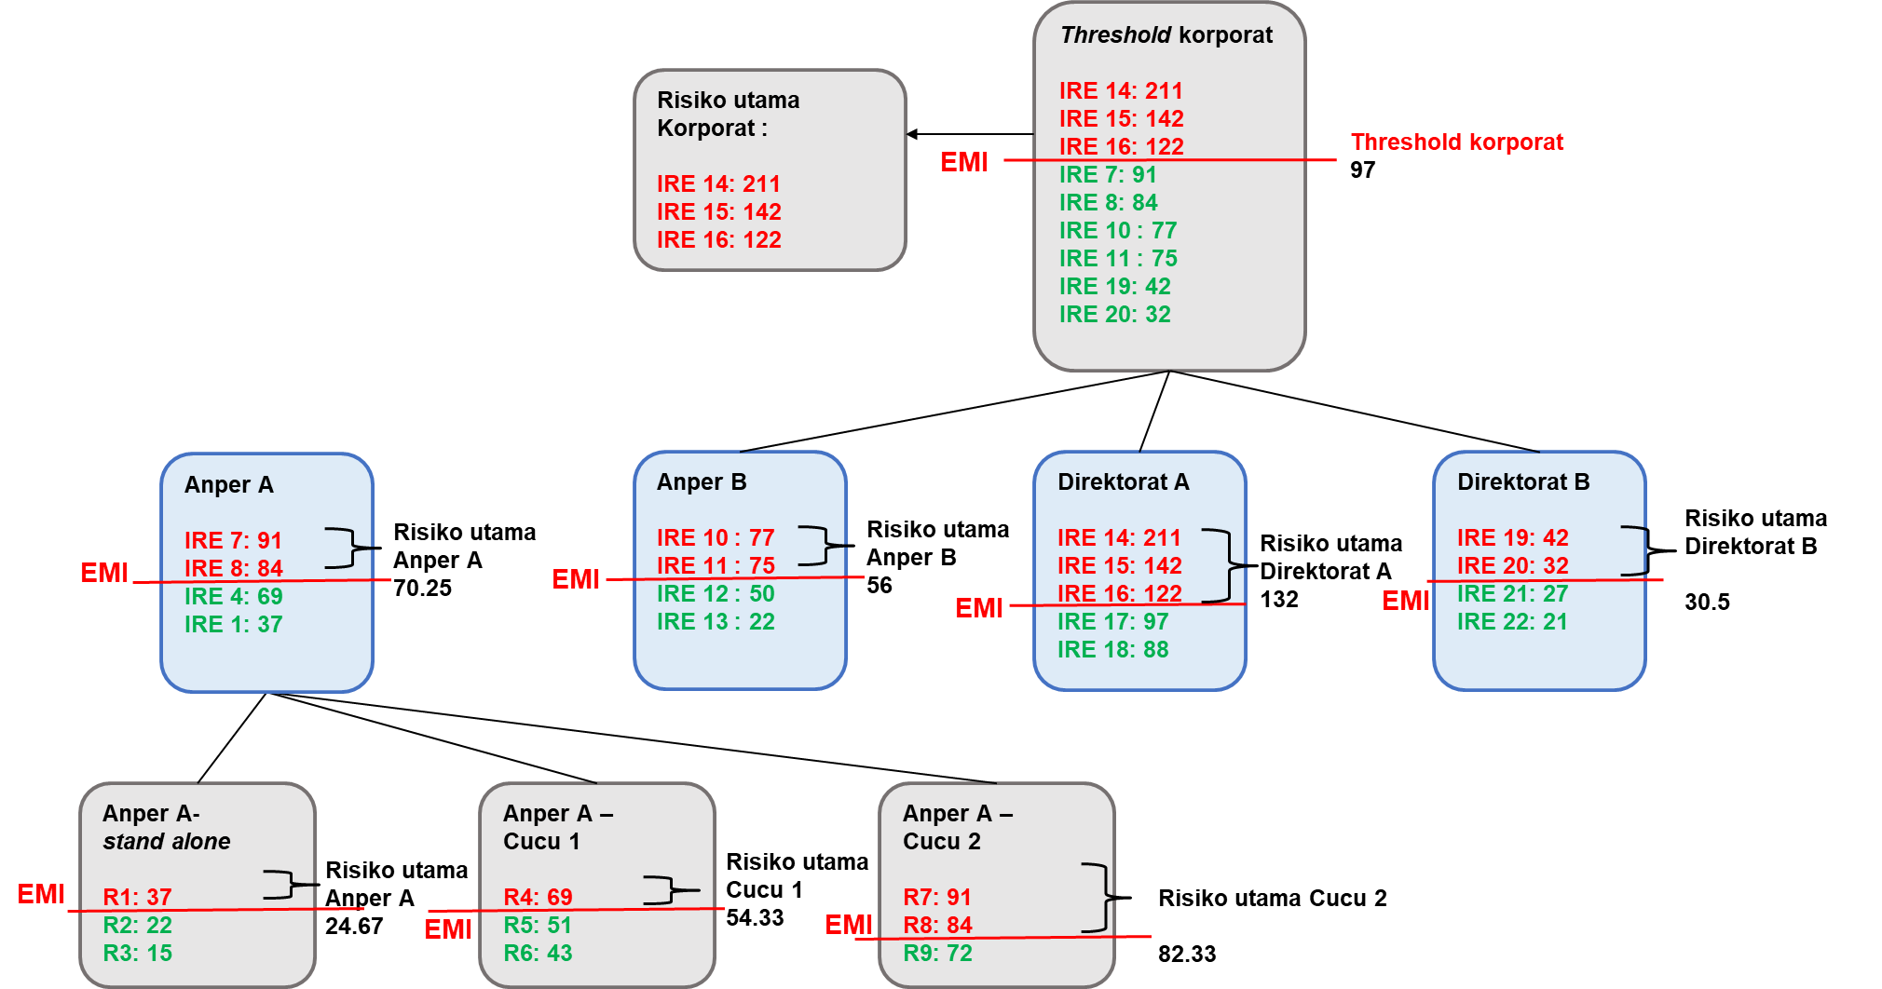
 |  |  | Berdasarkan daftar Risiko di atas, disusun proses prioritisasi dengan mekanisme bottom up dengan ilustrasi sebagai berikut:

 |  |  | Diagram Ilustrasi Penentuan Kandidat Risiko Utama Korporat Bottom-Up
 |  |  | *)Catatan:
 |  |  | • | IRE 1 : nilainya 37, artinya peristiwa Risiko 1 dengan besaran IRE sebesar USD 37 ribu
 |  |  | • | EMI : Excess Mean IRE, adalah rata-rata nilai/besaran Dampak Inherent Risk Exposure dari seluruh Risiko Kuantitatif pada suatu risk register
 |  |  | Dari hasil integrasi Risiko di atas, didapatkan kandidat Risiko utama korporat adalah IRE 14, 15 dan 16.
 |  | b | Risiko Kualitatif
 |  |  | Penentuan kandidat Top Risk atas Risiko-Risiko kualitatif diatur sebagai berikut:
 |  |  | 1) Top Risk level Anak Perusahaan dan ke bawah menggunakan threshold skala Risiko > 16.
 |  |  | 2) Top Risk Korporat menggunakan threshold skala Risiko > 20.

 | 2 | Metode Top Down.
 |  | Penentuan top risk dengan cara top down paling sedikitnya dilakukan dengan:
 |  | a | Menghitung pareto (80%) kontributor laba/rugi, biaya, dan investasi dari masing-masing entitas untuk memperoleh profil Risiko dari entitas yang memiliki kontribusi signifikan terhadap target laba Korporat.
 |  | b | Mengakomodir hal-hal yang menjadi perhatian atau concern Manajemen Perusahaan dan Aspirasi Pemegang Saham.

